PD
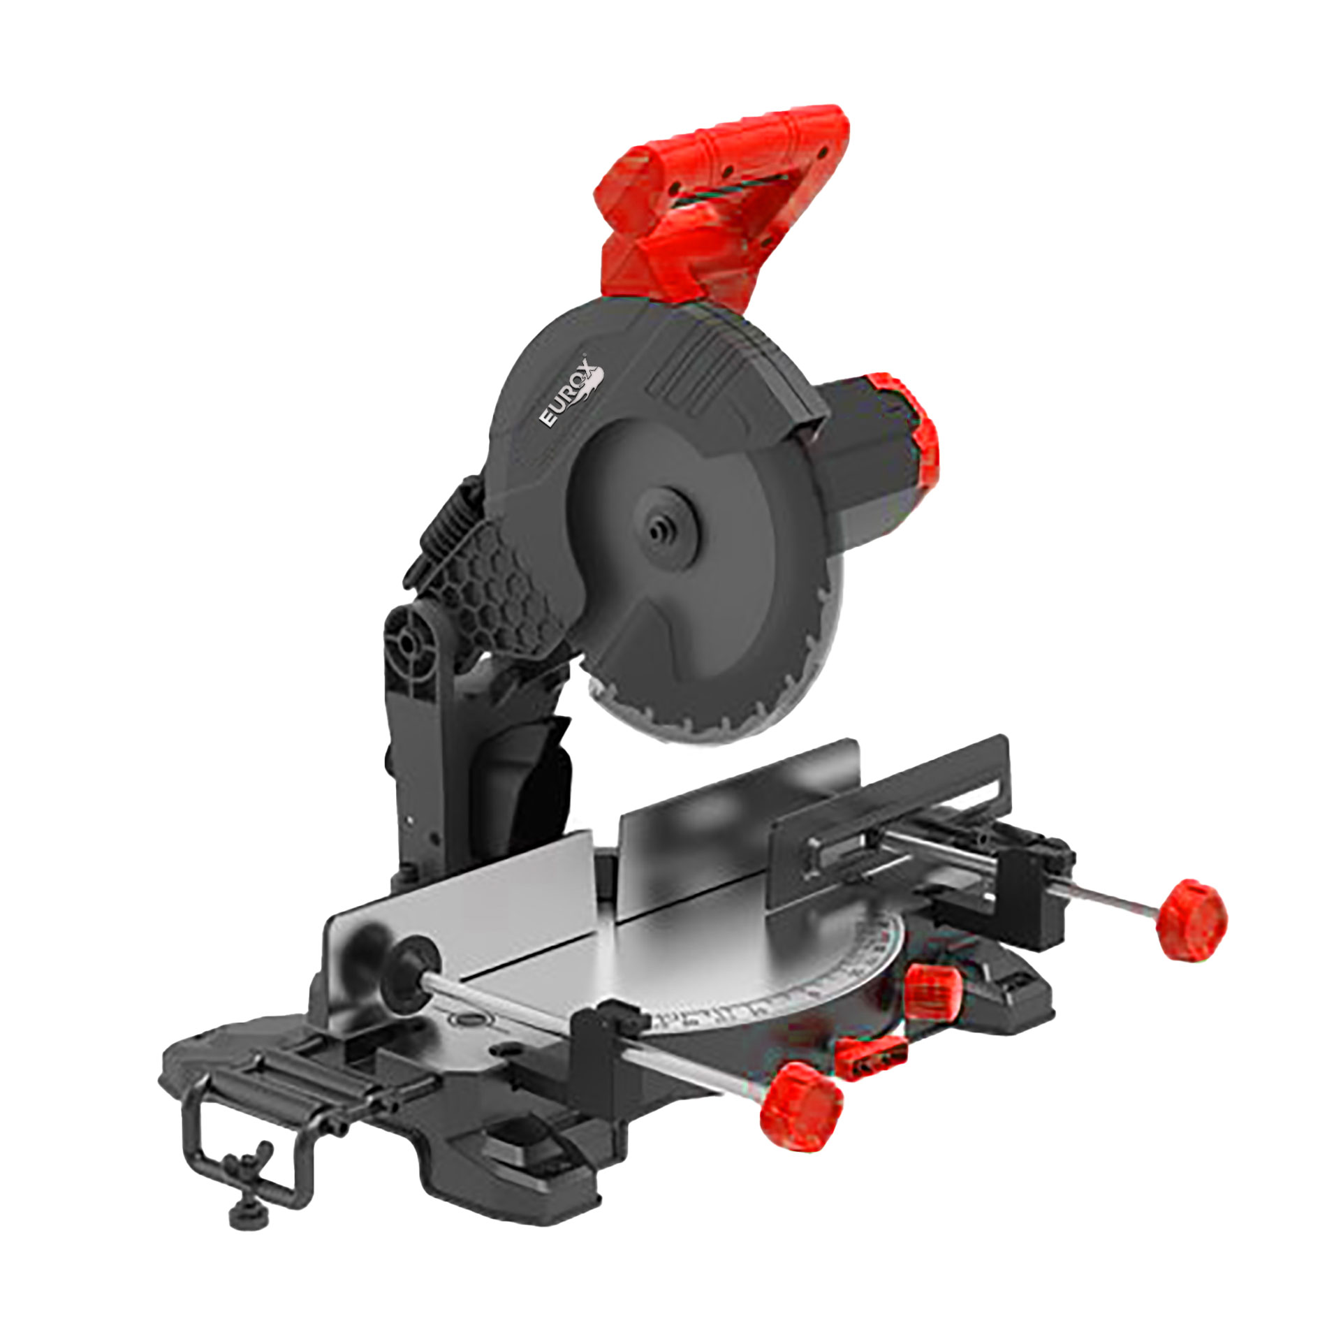
เลขที่ SKU : 05-108-010 วันที่ : 27/11/2023
1. ข้อมูลสินค้า |  |  |  | รูปสินค้า
ประเภท (กลุ่มหลัก) | เครื่องมือไฟฟ้า | ประเภท (กลุ่มรอง) | เครื่องตัด
ชื่อภาษาไทย | แท่นตัดองศา 10 นิ้ว Multifunction EUROX | ชื่อภาษาอังกฤษ | MITER SAW MULTIFUNCTION 10" EUROX
รหัสสินค้า | 05-108-010 | Barcode | 8859007715118
สถานะสินค้า | N | รหัสทีมขาย | -
รุ่น (Model) |  | ยี่ห้อ | EUROX
สีตัวสินค้า | แดง - ดำ | สีของบรรจุภัณฑ์ | แดง-ขาว
ทำจากวัสดุ | พลาสติก - เหล็ก | ประเทศผู้ผลิต | PRC

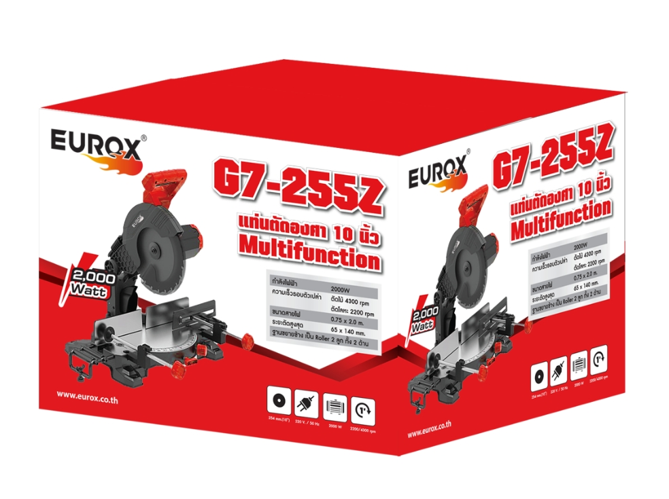
2. คุณสมบัติ
กำลังไฟฟ้า | 2000 W | ความเร็วรอบตัวเปล่า | ตัดไม้ 4300 rpm - ตัดโลหะ 2200 rpm | รูปบรรจุภัณฑ์
ระยะตัดสูงสุด | 65 x 140 mm. | ฐานขยายข้าง | เป็น Roller 2 ลูก ทั้ง 2 ด้าน

3. รายละเอียดบรรจุภัณฑ์
ขนาดสินค้า (ซม.) | 42x47x32.8 (ไม่รวมบรรจุภัณฑ์) | น้ำหนักสินค้า (กก.) | 16.7 (ไม่รวมบรรจุภัณฑ์)
ขนาดกล่อง 1 (ซม.) | 56x49.5x41 | ขนาดบรรจุ (กล่อง) | 1 PCS
ขนาดกล่อง 2 (ซม.)
 |  | น้ำหนักรวมสินค้า (กก.) | 20
บาร์โค้ดกล่อง | 8859007715118 | ขนาดลัง (ซม.) | xx
ขนาดบรรจุ (ลัง) |  | น้ำหนักลังรวมสินค้า (กก.)
 |  |  |  | อุปกรณ์ภายในกล่อง

4. อุปกรณ์ภายในกล่อง
ตัวเครื่อง - ถุงเก็บฝุ่น - ประแจ - แคลมป์จับงาน - ใบเลื่อย - แปรงถ่าน - ใบรับประกัน - คู่มือ

5. วิธีการใช้งาน
ใช้ตัดงานไม้ พลาสติก อลูมิเนียม เหล็ก ท่อทองแดง

6. จุดเด่น จุดขาย ของสินค้า
การปรับความเร็วที่ต้องการในการตัดวัสดุที่แตกต่างกัน คีมจับงานออกแบบมาเพื่อรองรับวัตถุขนาดใหญ่ ทำให้การตัดงานสะดวกและมีประสิทธิภาพมากขึ้น การออกแบบมือจับที่ทันสมัยง่ายต่อการตัด การออกแบบมัลติฟังก์ชั่นแบบกลไก 2 สปีด ตอบสนองความต้องการในการตัด การทำงานที่มากชึ้น

7. การรับประกัน |  |  |  | รูปลังสินค้า
ระยะเวลารับประกัน (เดือน) | 6 ระบุ
ประเภทการรับประกัน | เครื่องใช้ไฟฟ้า
เงื่อนไขการรับประกัน | 1.บริษัทฯ จะบริการซ่อมและเปลี่ยนอะไหล่ โดยไม่คิดมูลค่าแก่สินค้าที่จัดจำหน่ายโดยบริษัทฯ ในกรณีที่ความเสียหายเกิดจากความผิดพลาดของโรงงานผู้ผลิต ภายในระยะเวลา 6 เดือน นับจากวันที่ซื้อ (ทั้งนี้ดูจากใบเสร็จรับเงินของทางร้านค้าที่สั่งซื้อและใบรับประกัน) 2.การรับประกันจะสิ้นสุดลง จากการใช้ผิดประเภท หาก ถอด ซ่อม ดัดแปลงโดยบุคคลภายนอก ชำรุดจากอุบัติเหตุ การขนส่ง อัคคีภัย ภัยธรรมชาติ ความแปรปรวนของระบบกระแสไฟฟ้าหรือเครื่องปั่นไฟ การดูแลรักษาไม่ถูกต้องตามที่ระบุไว้ในคู่มือ 3.การรับประกันนี้จะไม่รวม ออฟชั่นเสริม ตามที่ระบุไว้ในคู่มือ กรณีที่มีปัญหาทางบริษัทจะไม่รับประกันทุกกรณี 4.การรับประกันนี้ไม่รวมถึงค่าขนส่ง หากต้องการให้บริษัทฯบริการถึงสถานที่ จะมีค่าใช้จ่าย 5.ใบรับประกันหาย บริษัทฯไม่ออกให้ใหม่ ใบรับประกันนี้ไม่สามารถโอนให้ผู้อื่นได้ ใช้ได้เฉพาะเครื่องที่มีเบอร์เครื่องตรงกันเท่านั้น

8. ข้อมูล สคบ.
ชื่อสินค้า | แท่นตัดองศา 10 นิ้ว Multifunction EUROX
ผลิตจากประเทศ | PRC
จัดจำหน่ายโดย | บริษัท คิงบางกอก อินเตอร์เทรด จำกัด
 | 541,543,545 ซอย 39/1 แขวงท่าแร้ง เขตบางเขน กรุงเทพมหานคร 10220
 | เลขประจำตัวผู้เสียภาษี: 0105545012035 สำนักงานใหญ่ | โทรศัพท์: 02-509-3850 | โทรสาร: 02-509-3856 |  |  | รูป Barcode

บรรจุ | 1 ตัว / กล่อง
วิธีการใช้ | ใช้ตัดงานไม้ พลาสติก อลูมิเนียม เหล็ก ท่อทองแดง
คำเตือน | ขณะใช้งานหรือเลิกใช้งาน ควรเก็บอุปกรณ์ให้พ้นมือเด็กเพื่อความปลอดภัย
ราคา | ระบุ ณ จุดขาย
วันที่ผลิต | -

9. ข้อควรระวัง
คำเตือน | ขณะใช้งานหรือเลิกใช้งาน ควรเก็บอุปกรณ์ให้พ้นมือเด็กเพื่อความปลอดภัย
ข้อแนะนำในการใช้งาน | ผู้ใช้ควรใส่อุปกรณ์ ป้องกันใบหน้าและถุงมือทุกครั้งที่ใช้งาน

